59 地方税（人口１人当たり）
59 地方税（人口１人当たり）

 | 時点 2024(R6)年度（毎年）
 | 単位 円 |  |  |  |  |  |  |  | 偏差値 |  | 48.3
順位 |  | 都道府県名 |  | 数 値 |  |  | 順位 | 都道府県名 |  | 数 値

 |  | 0 | 全 国 |  | 201,419 | 0.0 | 24 | 0 | 佐 賀 |  | 159,671 | 0
1 |  | 0 | 東 京 |  | 485,599 | 0.0 | 25 | ◎ | 千 葉 |  | 159,615 | 0
2 |  | 0 | 愛 知 |  | 212,014 | 0.0 | 26 | 0 | 岡 山 |  | 158,960 | 0
3 |  | 0 | 福 井 |  | 211,137 | 0.0 | 27 | 0 | 神奈川 |  | 158,159 | 0
4 |  | 0 | 三 重 |  | 184,380 | 0.0 | 28 | 0 | 新 潟 |  | 157,847 | 0
5 |  | 0 | 大 阪 |  | 181,757 | 0.0 | 29 | 0 | 徳 島 |  | 157,393 | 0
6 |  | 0 | 石 川 |  | 180,231 | 0.0 | 30 | 0 | 京 都 |  | 156,056 | 0
7 |  | 0 | 富 山 |  | 178,866 | 0.0 | 31 | 0 | 北海道 |  | 154,707 | 0
8 |  | 0 | 群 馬 |  | 178,285 | 0.0 | 32 | 0 | 福 岡 |  | 154,013 | 0
9 |  | 0 | 静 岡 |  | 176,679 | 0.0 | 33 | 0 | 島 根 |  | 152,062 | 0
10 |  | 0 | 栃 木 |  | 176,548 | 0.0 | 34 | 0 | 大 分 |  | 149,917 | 0
11 |  | 0 | 茨 城 |  | 175,787 | 0.0 | 35 | 0 | 岩 手 |  | 149,771 | 0
12 |  | 0 | 福 島 |  | 172,896 | 0.0 | 36 | 0 | 埼 玉 |  | 147,953 | 0
13 |  | 0 | 山 梨 |  | 172,639 | 0.0 | 37 | 0 | 山 形 |  | 145,630 | 0
14 |  | 0 | 香 川 |  | 168,934 | 0.0 | 38 | 0 | 秋 田 |  | 145,416 | 0
15 |  | 0 | 滋 賀 |  | 168,329 | 0.0 | 39 | 0 | 鳥 取 |  | 144,958 | 0
16 |  | 0 | 青 森 |  | 165,959 | 0.0 | 40 | 0 | 和歌山 |  | 143,836 | 0
17 |  | 0 | 岐 阜 |  | 164,940 | 0.0 | 41 | 0 | 熊 本 |  | 141,384 | 0
18 |  | 0 | 愛 媛 |  | 164,481 | 0.0 | 42 | 0 | 高 知 |  | 140,189 | 0
19 |  | 0 | 宮 城 |  | 163,316 | 0.0 | 43 | 0 | 宮 崎 |  | 140,107 | 0
20 |  | 0 | 長 野 |  | 162,983 | 0.0 | 44 | 0 | 鹿児島 |  | 139,062 | 0
21 |  | 0 | 広 島 |  | 161,995 | 0.0 | 45 | 0 | 奈 良 |  | 138,179 | 0
地方税 （人口１人当たり）
北海道 | 154,707
青 森 | 165,959
岩 手 | 149,771
宮 城 | 163,316
秋 田 | 145,416
山 形 | 145,630
福 島 | 172,896
茨 城 | 175,787
栃 木 | 176,548
群 馬 | 178,285
埼 玉 | 147,953
千 葉 | 159,615
東 京 | 485,599
神奈川 | 158,159
新 潟 | 157,847
富 山 | 178,866
石 川 | 180,231
福 井 | 211,137
山 梨 | 172,639
長 野 | 162,983
岐 阜 | 164,940
静 岡 | 176,679
愛 知 | 212,014
三 重 | 184,380
滋 賀 | 168,329
京 都 | 156,056
大 阪 | 181,757
兵 庫 | 160,591
奈 良 | 138,179
和歌山 | 143,836
鳥 取 | 144,958
島 根 | 152,062
岡 山 | 158,960
広 島 | 161,995
山 口 | 161,654
徳 島 | 157,393
香 川 | 168,934
愛 媛 | 164,481
高 知 | 140,189
福 岡 | 154,013
佐 賀 | 159,671
長 崎 | 132,585
熊 本 | 141,384
大 分 | 149,917
宮 崎 | 140,107
鹿児島 | 139,062
沖 縄 | 136,227
22 |  | 0 | 山 口 |  | 161,654 | 0.0 | 46 | 0 | 沖 縄 |  | 136,227 | 0
23 |  | 0 | 兵 庫 |  | 160,591 | 0.0 | 47 | 0 | 長 崎 |  | 132,585 | 0

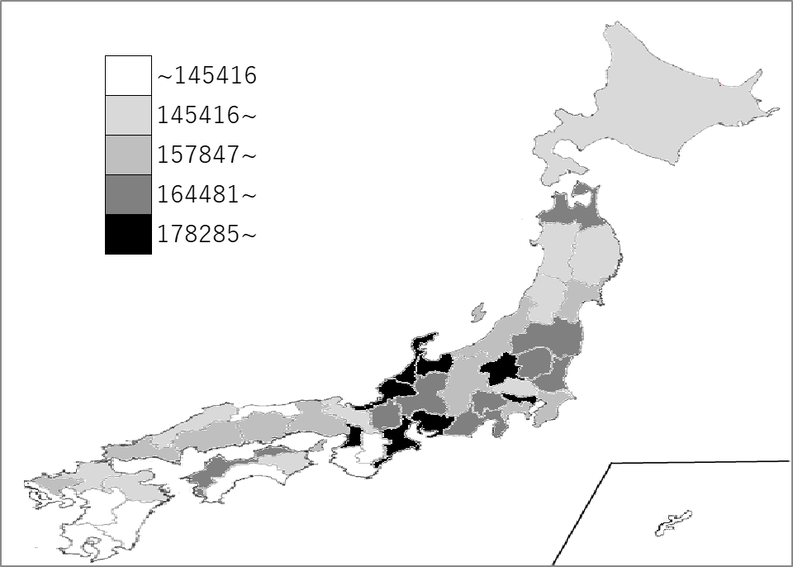
千葉県の推移
令和2年度 | 132898 | 22
令和3年度 | 144698 | 21
令和4年度 | 150371 | 21
令和5年度 | 148465 | 28
令和6年度 | 159615 | 25

《備 考》 ・資料出所 総務省「都道府県決算状況調」 ・算出方法 地方税÷人口

